AU-R5
ESTIMACIÓN ZONIFICACIÓN PARCELAS |  |  |  |  |  | usd/ARS | 1000
PROPIETARIO: | Hospital Español |  |  |  |  |  |  | m2 Lote
DIRECIÓN DE PROPIEDAD: | 12 entre 37 y 38
FECHA: | 2026-01-20

ZONIFICACIÓN |  |  | AU-CC1
SUPERFICIE DE LOTE (m2) |  |  | 900 | 280 USD | Precio por m2
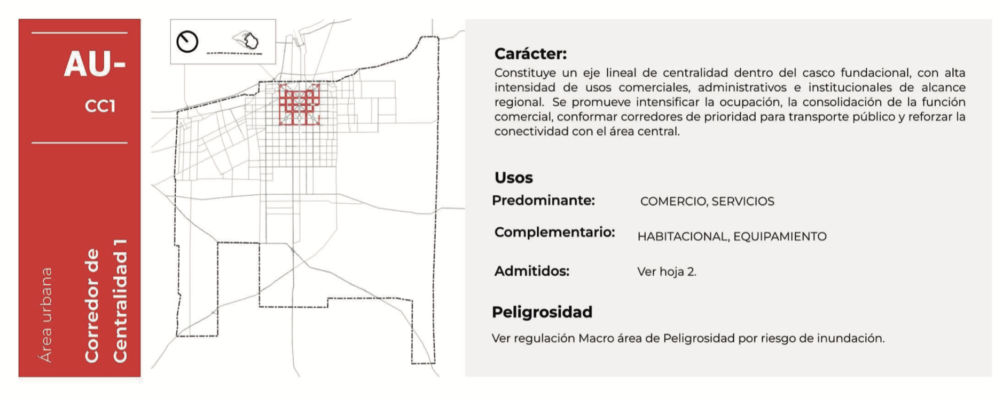 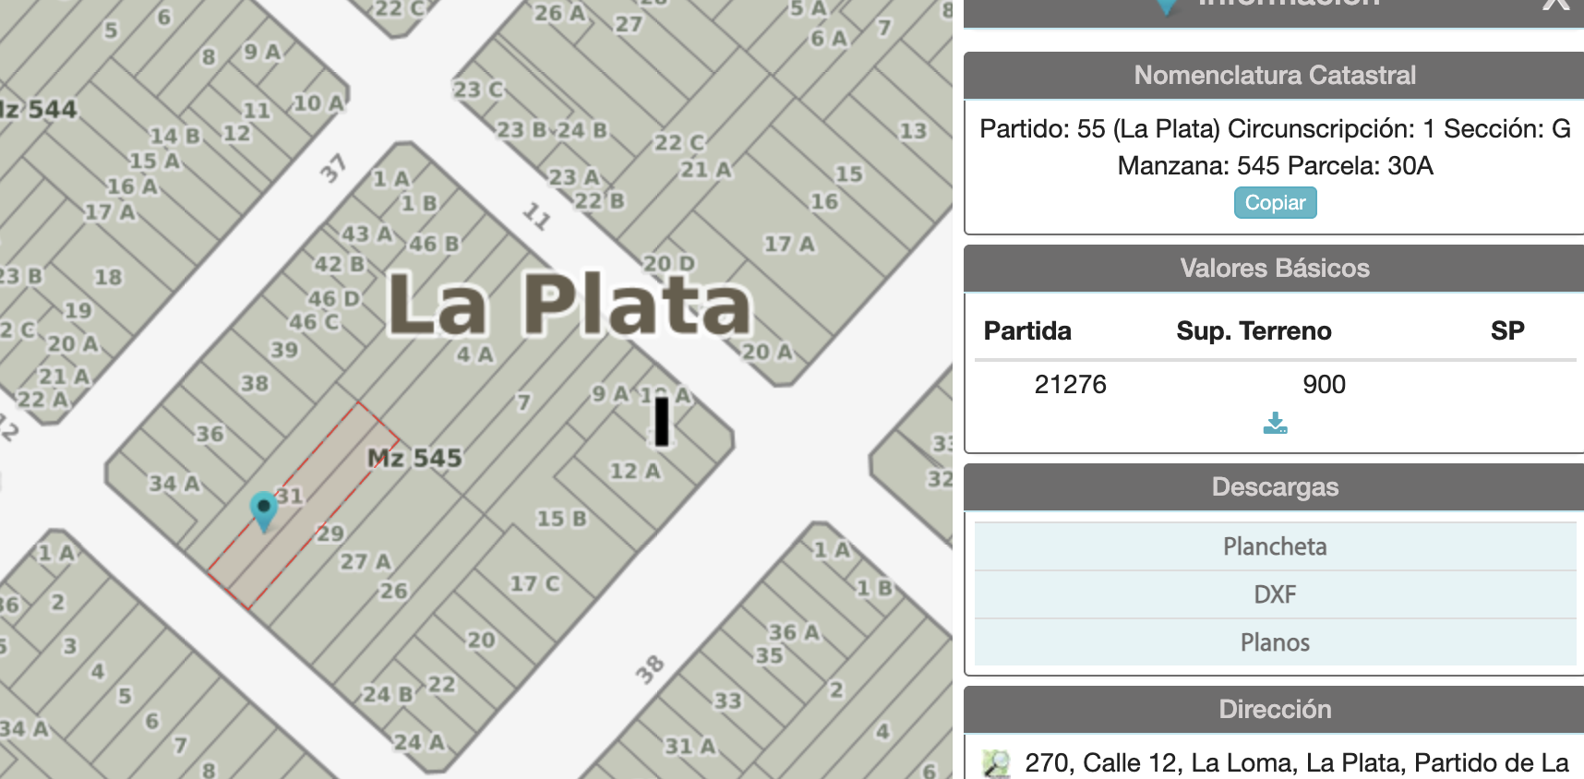 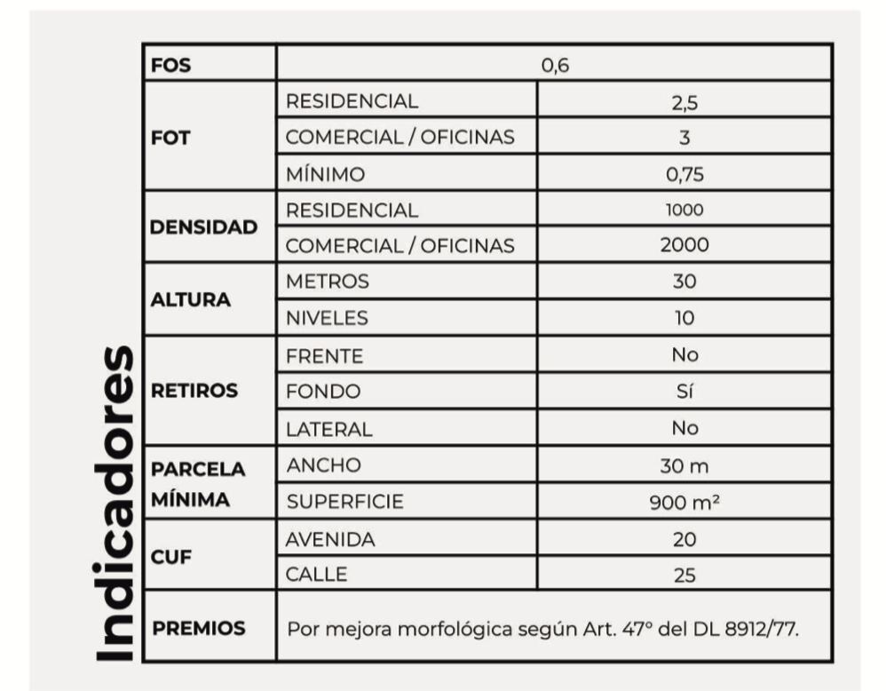
ZONIFICACIÓN | TABLA | CÁLCULO | COMENTARIOS
FOS | 0.6 | 540 | m2 a constuir en PLANTA
Altura en Niveles | 10.0 | 10 | Máximo de NIVELES
FOT Comercial | 3.0 | 2,700 | m2 a construir en TOTAL
FOT Residencial | 2.5 | 2,250 | m2 a construir en TOTAL
DENSIDAD Comercial (Habitantes/Hectarea) | 2000 | 180 | Cantidad de HABITANTES según superficie
DENSIDAD Residencial (Habitantes/Hectarea) | 1000 | 90 | Cantidad de HABITANTES según superficie
Unidades Comerciales 1 Oficina | N/A | 90 | Cantidad de UN. FUNCIONALES permitidas
Unidades Residenciales 1 Dromitorio | N/A | 45 | Cantidad de UN. FUNCIONALES permitidas
Unidades Residecniales 2 Dormitorios | N/A | 23 | Cantidad de UN. FUNCIONALES permitidas
CUF (Unidades funcionales máximas por m2 de lote) una cada | 25 | 36 | Cantidad de UN. FUNCIONALES permitidas | El CUF es el que manda, si el las UF que da el CUF son menos a las de cálculo los maximo es la del CUF
PARCELAMIENTO MINIMO
FRENTE | 30 | 30 | m de FRENTE mínimo de loteo
SUPERFICIE | 900 | 1 | Cantidad de LOTES permitidos
RELACION FTE/FDO | 0.33 | 90 | m de FONDO mínimo de loteo

VALOR DE LA TIERRA SI SE ENTREGA PARA EL PROYECTO
METROS A CANJEAR SI ENTREGA TIERRA | 15% | 338 | m2 a CANJEAR por entrega del lote
VALOR EN USD POR CANTIDAD DE UF (30.000 USD C/U) | 7,000 USD | 252,000 USD | VALOR del lote por cantidad de UF

464 Nº 3964 e 134 y 135 / Tel: 0221 223 0316

